PORTADA
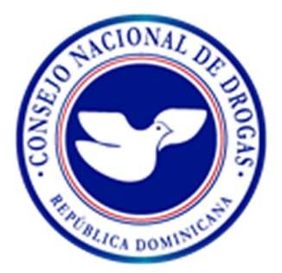

CONSEJO NACIONAL DE DROGAS

PLAN OPERTIVO ANUAL (POA) CORRESPONDIENTE AL AÑO

2019

